Plan1
 |  |  |  |  |  |  | 1.5515972448786000
Tarefa: Implementação numérica de um SGA e sua utilização na identificação do mínimo global da função teste de Griewangk.
Objetivo: Exercitar os conceitos básicos dos algoritmos evolutivos através da implementação numérica de um algoritmo genético simples (SGA), para resolver um problema de otimização.
Execução | N variando ; Pc = 0,6 ; Pm = 0,01 |  |  |  |  |  | Pc variando ; Nmelhor ; Pm = 0,01 |  |  |  |  |  | Pm variando ; Melhor N ; Melhor Pc |  |  |  |  |  | Melhor N ; Melhor Pc ; Melhor Pm | Com Melhor N ; Melhor Pc ; Melhor Pm
 | 10 | 20 | 40 | 80 | 120 | 160 | 0.1 | 0.2 | 0.4 | 0.6 | 0.8 | 1 | 0.005 | 0.01 | 0.05 | 0.1 | 0.3 | 0.5
 | f(x)melhor |  |  |  |  |  | f(x)melhor |  |  |  |  |  | f(x)melhor |  |  |  |  |  |  | NFOB | f(x)melhor_médio
1 |  |  |  |  |  |  |  |  |  |  |  |  |  |  |  |  |  |  |  | 250
2 |  |  |  |  |  |  |  |  |  |  |  |  |  |  |  |  |  |  |  | 500
3 |  |  |  |  |  |  |  |  |  |  |  |  |  |  |  |  |  |  |  | 750
Usar 14 bits por variável;
Critério de parada:
NFOB ≥ 1x10⁵
Gerar curvas da influência de N, Pc e Pm na performance do SGA:
f(x)melhor_médio x N
f(x)melhor_médio x Pc
f(x)melhor_médio x Pm
Gerar curva de variação de f(x)melhor_médio em função do número de avaliações da função objetivo (NFOB)
Reportar linguagem, hardware utilizado e tempo médio de 1 execução.
Entregar código fonte da implementação numérica
4 |  |  |  |  |  |  |  |  |  |  |  |  |  |  |  |  |  |  |  | 1000
5 |  |  |  |  |  |  |  |  |  |  |  |  |  |  |  |  |  |  |  | 1500
6 |  |  |  |  |  |  |  |  |  |  |  |  |  |  |  |  |  |  |  | 2000
7 |  |  |  |  |  |  |  |  |  |  |  |  |  |  |  |  |  |  |  | 3000
8 |  |  |  |  |  |  |  |  |  |  |  |  |  |  |  |  |  |  |  | 4000
- Codificação binária.
Seleção da população intermediária (pais) por meio da “roda da roleta”.
Crossover de um ponto.
- Mutação bit-a-bit.
- Substituição da população: Geracional.
9 |  |  |  |  |  |  |  |  |  |  |  |  |  |  |  |  |  |  |  | 5000
10 |  |  |  |  |  |  |  |  |  |  |  |  |  |  |  |  |  |  |  | 6000
11 |  |  |  |  |  |  |  |  |  |  |  |  |  |  |  |  |  |  |  | 7000
12 |  |  |  |  |  |  |  |  |  |  |  |  |  |  |  |  |  |  |  | 8000
Implementar um SGA padrão:
13 |  |  |  |  |  |  |  |  |  |  |  |  |  |  |  |  |  |  |  | 9000
14 |  |  |  |  |  |  |  |  |  |  |  |  |  |  |  |  |  |  |  | 10000
15 |  |  |  |  |  |  |  |  |  |  |  |  |  |  |  |  |  |  |  | 15000
16 |  |  |  |  |  |  |  |  |  |  |  |  |  |  |  |  |  |  |  | 20000
17 |  |  |  |  |  |  |  |  |  |  |  |  |  |  |  |  |  |  |  | 25000
18 |  |  |  |  |  |  |  |  |  |  |  |  |  |  |  |  |  |  |  | 30000
19 |  |  |  |  |  |  |  |  |  |  |  |  |  |  |  |  |  |  |  | 40000
20 |  |  |  |  |  |  |  |  |  |  |  |  |  |  |  |  |  |  |  | 50000
21 |  |  |  |  |  |  |  |  |  |  |  |  |  |  |  |  |  |  |  | 60000
- Tamanho da população (N_{P}).
- Probabilidade de crossover (P_{c}).
- Probabiliade de mutação (P_{m}).
22 |  |  |  |  |  |  |  |  |  |  |  |  |  |  |  |  |  |  |  | 70000
Parâmetros de ajuste:
23 |  |  |  |  |  |  |  |  |  |  |  |  |  |  |  |  |  |  |  | 80000
24 |  |  |  |  |  |  |  |  |  |  |  |  |  |  |  |  |  |  |  | 90000
25 |  |  |  |  |  |  |  |  |  |  |  |  |  |  |  |  |  |  |  | 100000
26
27
Função de Griewangk
28
29
30
31
32
33
34
35
36
37
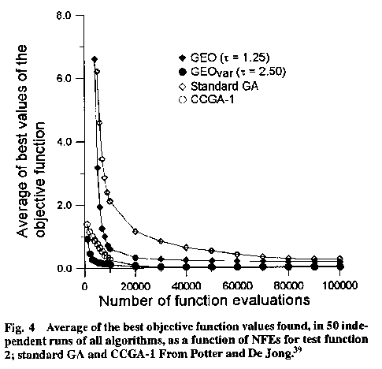
38
39
40
41
42
43
44
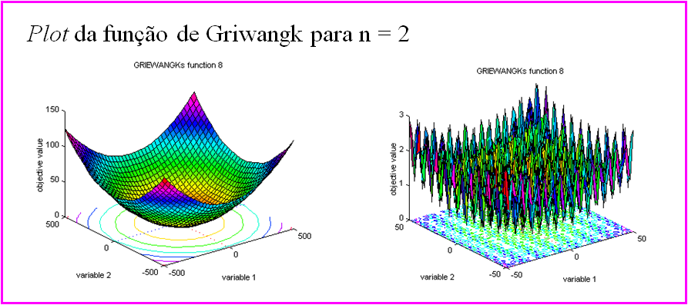
45
46
47
48
49
50
Média |  |  |  |  |  |  |  |  |  |  |  |  |  |  |  |  |  |  | #DIV/0!
s |  |  |  |  |  |  |  |  |  |  |  |  |  |  |  |  |  |  | 0

